电器设备
宝顶南宋街酒店电器设备采购清单
序号 | 采购名称 | 技术参数 | 单位 | 数量 | 单价限价（元） | 小计（元） | 参考图片
1 | 酒店商用电视机 | 1.屏幕尺寸：55吋4K全面屏电视，外观尺寸：1225*81 *717 mm。 2.系统配置：酷开9智能操作系统，4核A35高性能处理器，1.8GHz主频，2G DDR4主内存，内置32G大容量eMMC5.1闪存，支持802.11 b/g/n/ac。 3.接口配置：支持HDMI2.0*2、AV接口*1、同轴接口*1、RF（DTMB）接口1、USB2.0*2、有线网络接口*1、调试串口*1、RS232接口*1； 4.支持开关机联动; 开机无广告;有酒店功能通道和菜单，支持远程刷机IPTV，支持U盘升级和刷机。 5.功能配置：支持按需替换开机LOGO、动画、视频；支持主页APK替换；支持开机自动恢复设置、支持定时开、关机；支持远程控制开关机；支持ＨＤＭＩ信号接入自动跳转；支持开机自动播放Ｕ盘内容；提供功能支持的电视机设置界面截图（无截图视为不满足要求）。 6.音响功能：峰值20W*2双声道独立腔体音响，开机支持U盘克隆；支持同轴音频输出至音响； 7.安全配置：最大功率120W,待机功率：≤0.5W。具有使用供电过载自动关机保护功能，提供相关佐证材料加盖投标人公章。 9.电视机裸机尺寸（嵌入式安装）：≤1225*717*81毫米 10.所投产品生产企业获得能源管理体系证书，提供证书复印件加盖投标人公章. 11.所投产品生产企业获得IECQ有害物质过程管理证书，提供证书复印件加盖投标人公章. 12.为保证投标产品的设计先进性，投标人所投产品的生产企业通过国家级部委认定的绿色供应链企业。提供复印件并加盖投标人公章. 13.提供所投产品3C认证、检测报告复印件加盖投标人公章； 14.所投标产品必须以酒店管理系统CTLife OS软件进行适配（投标人自行提供承诺函） 含：制作、运输、安装。 品牌：创维、海尔、TCL类似同档次、同质量、同技术水平品牌 | 台 | 137 | 1980.00 | 271260.00 | 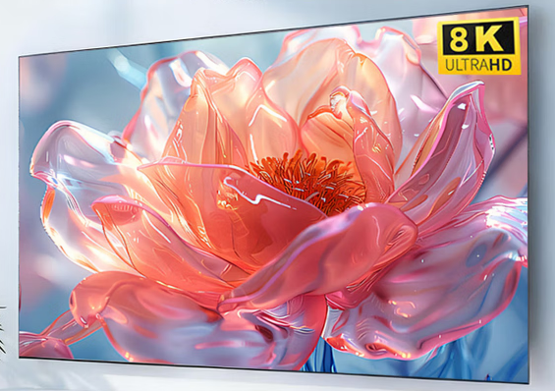
2 | 打印机 | 设备类型：黑白+彩色激光多功能数码复合机 支持A3、A4幅面，可复印、打印、彩色扫描、网络连接 速度与性能 黑白复印/打印速度：≥25页/分钟、彩色复印/打印速度：≥25页/分钟 标配自动双面器，支持自动双面复印、双面打印、双面扫描 预热时间：≤20秒 首页输出时间：≤7秒 纸张与处理能力 最大原稿尺寸：A3 标配纸盒：≥2个，支持A3、A4、B5、A5等、纸张容量：≥500页×2纸盒+100页手送、支持60～120g/m²纸张 分辨率 打印分辨率：≥600×600dpi 扫描分辨率：≥600×600dpi 支持彩色扫描，格式PDF/JPEG/TIFF 功能要求 标配网络打印、网络扫描 支持U盘直接打印/扫描 标配身份证一键复印、多合一复印、自动纠偏 支持部门管理、账号密码打印、作业统计 含：制作、运输、安装。 品牌：夏普、惠普、联想、佳能类似同档次、同质量、同技术水平品牌 | 台 | 1 | 9000.00 | 9000.00 | 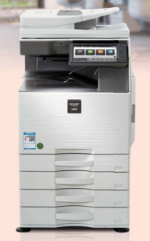
3 | 办公笔记本电脑 | CPU 13代酷睿 净重量 ≤2kg 产品形态 超薄（≤15mm），4G/5G上网 整机性能释放 60-89W 显卡 集成显卡 接口 全功能Type-C，专用扩展坞接口，USB-A, HDMI 屏幕尺寸 ≥14英寸 屏幕 高分辨率(2K以上)，高屏占比(85%)，高色域(100%sRGB) 硬盘容量 ≥1T 内存容量 ≥16GB 系统 预装Windows11 品牌：联想、惠普、戴尔、华为类似同档次、同质量、同技术水平品牌 | 台 | 2 | 5000.00 | 10000.00 | 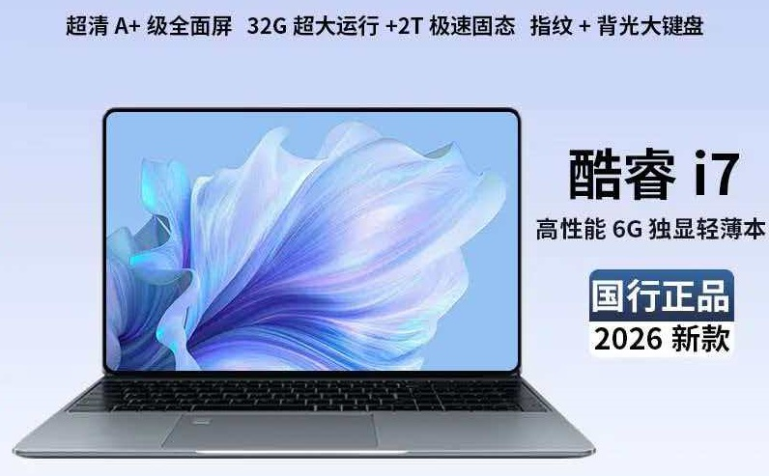
 | 合计（元） | 最高限价 |  |  |  | 290260.00
备注：参考图片仅供参考作用，图片上品牌标志，不作为本次要求购买的品牌。投标人自行选择品牌购买。

